有機加算（堆肥）
（参考様式第１－５号）生産記録－炭素貯留効果の高い有機農業

 | ●対象活動：有機農業の加算措置（堆肥の施用）
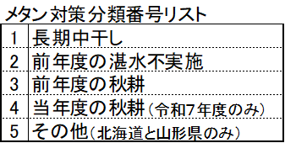

 | 組織名
 | 氏 名

 | ほ場名 | 実施面積（a） | 作物名（５割低減） | ※メタン対策 | 実施時期（開始日） | 実施時期（終了日） | 備考

 | （注１）記入欄が足りない場合は、別様式（任意）を用いることも可。
 | （注２）実施時期が複数日ある場合は、「実施時期（開始日）」及び「実施時期（終了日）」いずれも記載すること。
 | （※）メタン対策の欄は、主作物が水稲（飼料用米含む。）の場合のみ記載すること。

 | １．対象活動
 | 堆肥の名称（種類） | C/N比 | 堆肥施用量 （kg/10a） | 堆肥施用時期 | 備考

 | （注１）主作物（５割低減の取組）後の施用の場合は、施用後に栽培する作物名を備考欄に記載すること。
 | （注２）C/N比の欄について、バーク堆肥、稲わら堆肥等植物性物質由来の堆肥、牛糞堆肥などの明らかにC/N比が10を超える堆肥の場合は省略可。

 | ２．保管書類

 | □がある項目については、該当する項目の□に■又は✓を記入すること。

